상품제안서
플레오맥스 무선 프리젠터 레이저포인터 PM-LP200 | 상품코드: F06317

 |  |  |  |  |  |  | 02-412-0044 | www.easy1.co.kr
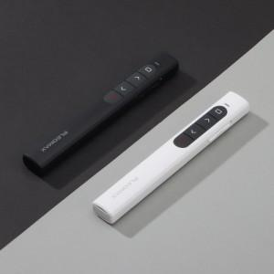 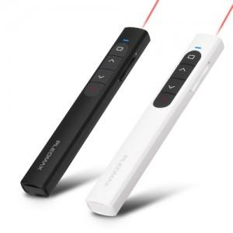 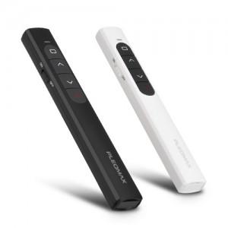

【상세/제작정보】 | .

【인쇄/포장옵션】 | 레이저 / 포장지포장

【공급단가】 | 수량 | 100~ | 300~ | 500~ | 1,000~ | 3,000~
*VAT별도 | 단가 | 10,800원 | 10,400원 | 10,160원 | 9,760원 | 9,520원

【상품 URL】 | http://www.easy1.co.kr/src/goods_detail.php?gdno=6317

